상품제안서
스피디 가정용 25W(PD3.0+QC3.0) 2포트 PPS 초고속충전기(CtoC 1.2M 25W 케이블포함) | 상품코드: S30566

 |  |  |  |  |  |  | 02-713-8555 | www.synergygift.co.kr
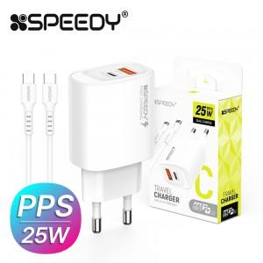

【상세/제작정보】

【인쇄/포장옵션】 | 레이저 / 포장지포장

【공급단가】 | 수량 | 100~ | 300~ | 500~ | 1,000~ | 3,000~
*VAT별도 | 단가 | 3,300원 | 3,110원 | 3,010원 | 2,860원 | 2,810원

【상품 URL】 | https://www.synergygift.co.kr:443/src/goods_detail.php?gdno=30566

